No.4-1 ラーメン架構
No.4-1 ラーメン架構の耐震設計

■ 図 4-1 水平力を受けるラーメンの変形と崩壊メカニズム
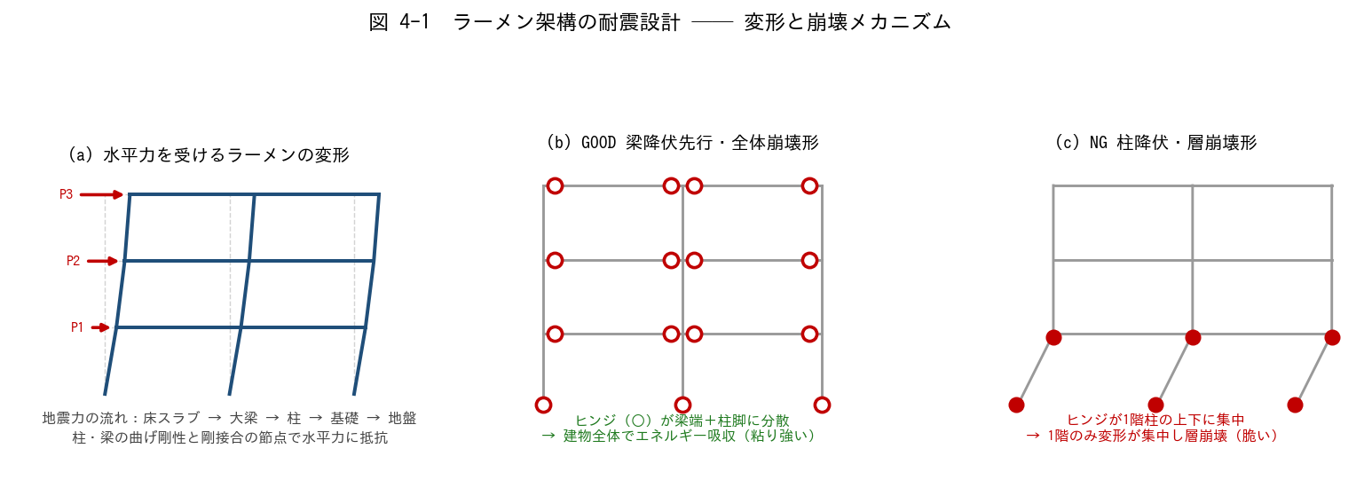

■ 問題 1 地震力の流れ（穴埋め）
地震力は、まず【 ① 】に慣性力として生じ、床の面内剛性を介して【 ② 】に伝わり、節点を通じて【 ③ 】のせん断力・曲げモーメントとなり、最後に【 ④ 】から地盤へ伝わる。
ラーメン架構は柱と梁を【 ⑤ 】接合（剛接合）した架構で、部材の【 ⑥ 】剛性で水平力に抵抗する。

■ 問題 2 柱の曲げモーメントと反曲点
(1) 水平力時、ラーメンの柱の曲げモーメント分布はどんな形になるか（直線／曲線、どこで M=0 か）。
(2) 中間階の柱の反曲点はおよそ柱のどの高さにあるか。
(3) 1 階柱（柱脚固定）の反曲点は中間階より上下どちらに移動するか。理由とともに。

■ 問題 3 柱せん断力の配分（D 値法の考え方）
1 階の層せん断力 Q1 = 600 kN を、柱の D 値（水平剛性の相対値）に比例して配分する。下表を埋めよ。

柱 | D 値 | 負担率 Di/ΣD (記入) | 負担せん断力 (kN) (記入)
柱 A（外柱） | 1.0
柱 B（内柱） | 2.0
柱 C（外柱） | 1.0
合計 | 4.0 | 1.00 | 600

内柱の D 値が外柱より大きい理由を、取り付く梁の本数（拘束）の観点で 1 行で。

■ 問題 4 強柱弱梁（崩壊形の設計）
(1) 図 4-1 の (b) 全体崩壊形と (c) 層崩壊形では、どちらを目指して設計するか。エネルギー吸収の観点で理由を述べよ。
(2) 「強柱弱梁」を実現するために、柱と梁の何を比較してどう設定するか（柱梁耐力比）。

■ 問題 5 マンション実務
マンションの桁行方向（X 方向）が純ラーメンになりやすい理由を住戸計画から説明し、純ラーメン方向の設計で注意すべき点（変形・梁せいと階高・乾式間仕切への影響）を2 つ挙げよ。

No.4-2 柱梁モデル化
No.4-2 柱・梁のモデル化（線材置換・剛域）

■ 図 4-2 線材置換・剛域・スラブ協力幅
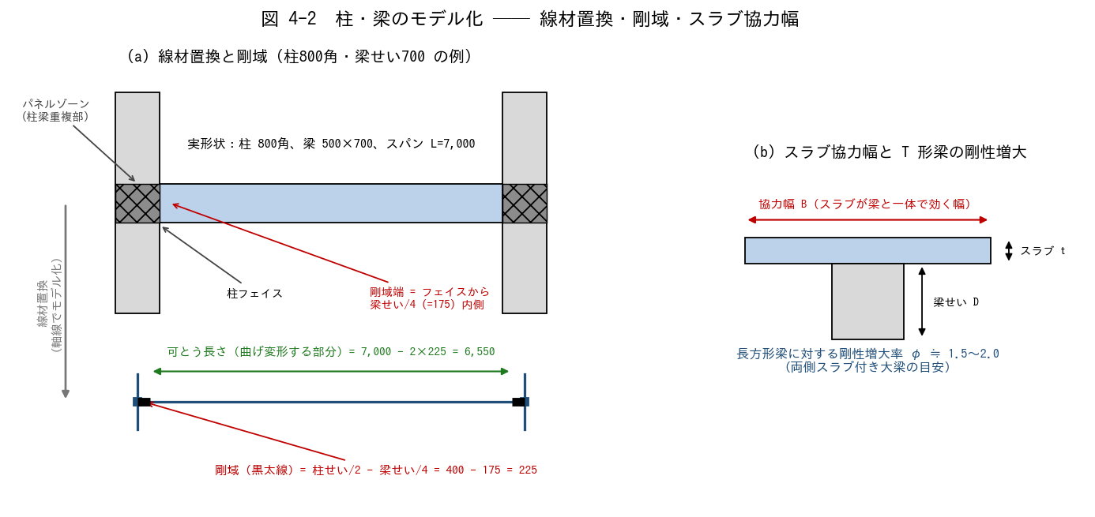

■ 問題 1 線材置換（穴埋め）
一貫構造計算では、柱・梁を断面の【 ① 】を通る線材に置き換える（線材置換）。線材は断面積 A・断面二次モーメント【 ② 】などの断面性能を持ち、柱梁の交点は【 ③ 】としてモデル化される。柱梁が重なり合う接合部パネルは変形が小さいため【 ④ 】として扱う。

■ 問題 2 剛域長さの計算
柱 800×800、大梁 500×700（B×D）、スパン L=7.0m（軸線間）、階高 h=3.0m（梁は上下とも せい 700）。剛域端は「フェイス位置から部材せいの 1/4 内側」とする。

項目 | 式 | 値 (mm) (記入)
梁の剛域長（片側） | 柱せい/2 − 梁せい/4
梁の可とう長さ | L − 2×剛域長
柱の剛域長（片側） | 梁せい/2 − 柱せい/4
柱の可とう長さ | h − 2×剛域長

■ 問題 3 剛域の意味
(1) 剛域を設けず部材全長を可とう（曲げ変形する）と仮定すると、建物の水平剛性は実際より大きく出るか小さく出るか。その結果、変形・周期の算定はどちら側にずれるか。
(2) 剛域を過大に取る（フェイスまで全部剛とする）と何が起こるか。

■ 問題 4 スラブ協力幅と剛性増大率
(1) 床スラブが付く大梁の曲げ剛性は、長方形梁単体より大きくなる。その理由を T 形断面の観点で 1 行で述べよ。
(2) 両側スラブ付き大梁の剛性増大率 φ の一般的な範囲はいくつか。剛性増大率を見込まないと応力配分・変形算定はどうずれるか。

■ 問題 5 断面性能の計算
大梁 500×700 の断面二次モーメント I = bD^3/12 を求めよ（mm4、有効数字 3 桁）。剛性増大率 φ=2.0 を見込んだ場合の評価剛性 EI はいくらか（Ec = 2.3×10^4 N/mm2 として）。

No.4-3 耐震壁架構
No.4-3 耐震壁架構の耐震設計

■ 図 4-3 耐震壁とフレームの変形モード・分担
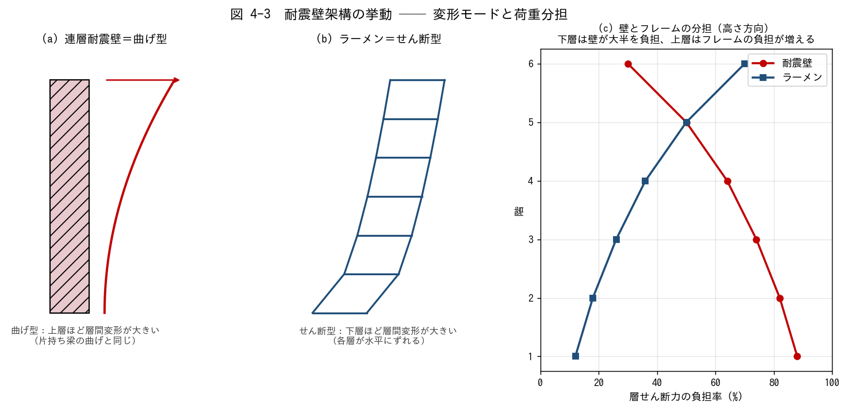

■ 問題 1 変形モードの判別
次の記述は「曲げ型（連層耐震壁）」「せん断型（ラーメン）」のどちらの説明か。

No. | 記述 | 曲げ型/せん断型 (記入)
(1) | 下層ほど層間変形角が大きい
(2) | 上層ほど層間変形角が大きい
(3) | 片持ち梁を立てたような変形
(4) | 各層が平行四辺形にずれる変形

■ 問題 2 壁とフレームの分担計算
1 階の層せん断力 Q = 1,000 kN。連層耐震壁の水平剛性 Kw = 8.0（相対値）、ラーメン構面が 2 枚で各 Kf = 1.0。剛性比例で配分した場合の負担を求めよ。

要素 | 剛性 K | 負担率 (記入) | 負担せん断力 (kN) (記入)
連層耐震壁 | 8.0
ラーメン構面×2 | 2.0
合計 | 10.0 | 1.00 | 1,000

■ 問題 3 連層耐震壁の設計方針（穴埋め）
連層耐震壁は大地震時に【 ① 】部の【 ② 】降伏が先行するように設計し、脆性的な【 ③ 】破壊を避ける。また壁の転倒モーメントにより基礎には【 ④ 】力が生じるため、杭の引抜き抵抗や直接基礎の浮き上がりを検討する。

■ 問題 4 相互作用の理解（○×）
No. | 記述 | ○× (記入)
(1) | 下層では壁が層せん断力の大半を負担する
(2) | 上層ではフレームの負担率が下層より増える
(3) | 壁とフレームの分担は全階で一定である
(4) | 頂部付近では壁のせん断力が負（逆向き）になることがある

■ 問題 5 マンション実務
妻側の連層耐震壁は大きな転倒モーメントを受ける。基礎設計で何を検討するか2 つ挙げよ（杭の引抜き／直接基礎の接地圧・浮き上がり）。また、ワンルーム系の細長いマンションで注意する指標（塔状比）にも触れよ。

No.4-4 壁モデル化
No.4-4 耐震壁のモデル化（エレメント置換・開口影響）

■ 図 4-4 エレメント置換と開口周比
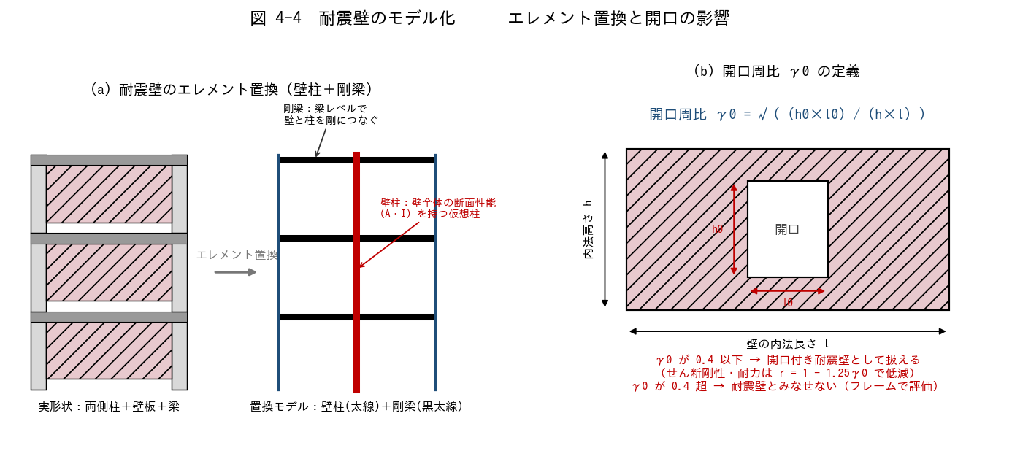

■ 問題 1 エレメント置換（穴埋め）
壁エレメント置換では、耐震壁を壁全体の断面性能を持つ 1 本の【 ① 】に置き換え、各階の梁レベルに【 ② 】を仮定して両側柱とつなぐ。せん断変形と【 ③ 】変形の両方を考慮できるようにする。その他のモデル化手法として、壁を斜め材に置換する【 ④ 】置換や、壁を細かい要素に分割する【 ⑤ 】解析がある。

■ 問題 2 開口周比の計算
壁の内法長さ l = 6.0 m、内法高さ h = 3.0 m。次の 2 ケースについて開口周比 γ0 = √((h0×l0)/(h×l)) を計算し、耐震壁として扱えるか判定せよ（判定基準：γ0 が 0.4 以下）。

ケース | 開口寸法 l0×h0 | 開口面積/壁面積 (記入) | γ0 (記入) | 判定 (記入)
1：掃き出し窓 | 1.5 m × 1.8 m
2：大開口 | 2.0 m × 2.0 m

■ 問題 3 開口低減率
ケース 1 について、せん断剛性・耐力の低減率 r = 1 − 1.25γ0 を計算せよ。この壁の剛性・耐力は無開口壁の約何 % として扱うことになるか。

■ 問題 4 開口補強
開口隅部には斜めひび割れが生じやすい。開口周囲に配置する補強筋を 2 種類挙げ、それぞれの目的を 1 行で述べよ（開口隅部の斜め筋／開口周囲の縦横補強筋）。

■ 問題 5 雑壁の扱い（実務判断）
スリットを切らない雑壁（腰壁・袖壁等）を解析モデルで剛性に見込むか否かで、周期・応力分配が変わる。「剛性に見込む／見込まない」それぞれの場合に何が危険側になり得るか、1 行ずつ述べよ。

No.4-5 バランス
No.4-5 耐震要素の平面的・立面的バランス

■ 図 4-5 マンションの方向別架構と立面の注意点
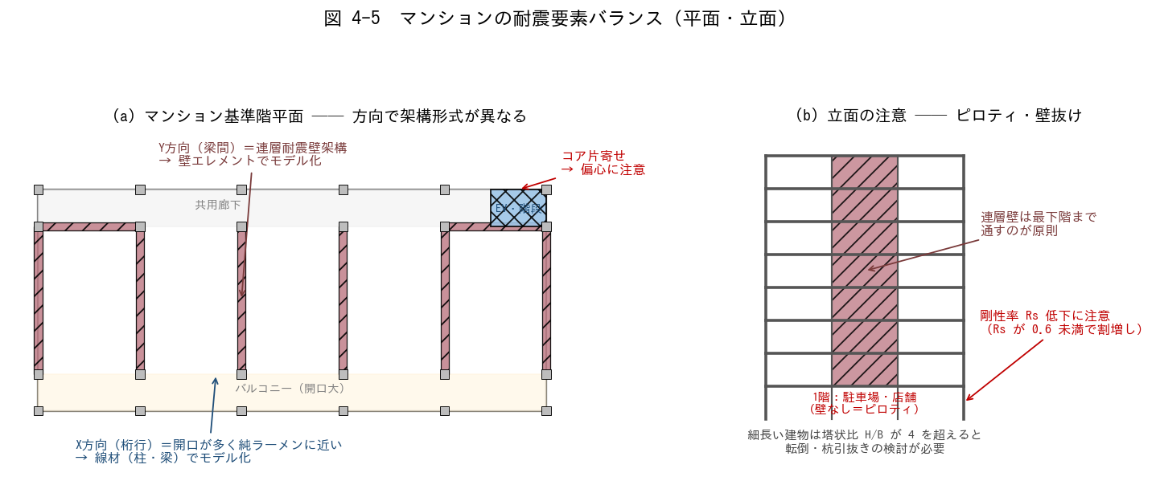

■ 問題 1 方向別の架構形式とモデル化
図 4-5(a) のマンションについて、下表を埋めよ。

方向 | 主な耐震要素 (記入) | 架構形式 (記入) | 解析モデル (記入)
Y 方向（梁間）
X 方向（桁行）

方向によって剛性・固有周期が大きく異なる。どちらの方向が周期が長く（柔らかく）なりやすいか。

■ 問題 2 平面バランス（偏心）
(1) 図のように EV・階段コアが平面の右端に片寄ると、何が剛心を移動させ、どんな振動性状が生じるか。
(2) 改善策を 2 つ挙げよ（コアの分散配置／反対側への壁追加 等）。

■ 問題 3 立面バランス（ピロティ・壁抜け）
(1) 1 階を駐車場・店舗として壁を抜くと、どの指標が悪化し、法規上どんなペナルティ（割増し）があるか。
(2) 連層耐震壁を途中階で止める（壁抜け）と何が起こるか。「原則最下階まで通す」理由を応力の流れから説明せよ。

■ 問題 4 塔状比
塔状比 H/B = 4 を超える細長い建物で必要となる検討を 2 つ挙げよ（転倒／杭引抜き・基礎浮き上がり）。幅 B=8m のワンルームマンションで H/B=4 となる高さは何 m か。

■ 問題 5 総合（自由記述）
図 4-5 のマンション計画について、構造計画上の懸念点を 3 つ指摘し、それぞれ改善案を 1 行で提案せよ（コア偏心／1 階ピロティ／X 方向の壁量不足 などの観点）。

